Sheet1
баг-репорт | 56К
Описание | 1)При составлении чек-листа, из нескольких блоков, один блок заходит на другой или поле вопроса из блока(скрин 2,3) 2) Нельзя дать название поределенному блоку(скрин 1), что-то не дает курсору встать в поле для ввода | Так как на сам баг нельзя перейти по ссылке, его можно обнаружить при составлении большого чек-листа визуально без проблем
Название проекта | изичек.рф
Название компонента(вкладка) | Чек-лист
Версия приложения | Web-версия для ОС windows 10
Серьезность ошибки | Незначительный
Приоритет | Низкий

Ниже представлены снимки экрана тех самых визуальных проблем(недоделок)

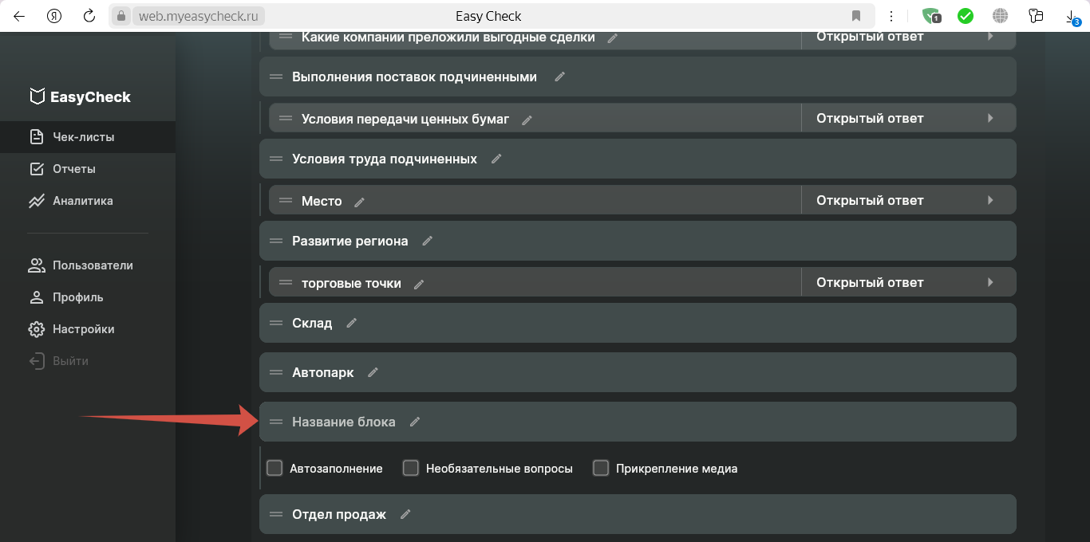

Скрин 1
Здесь нельзя вписать название поля

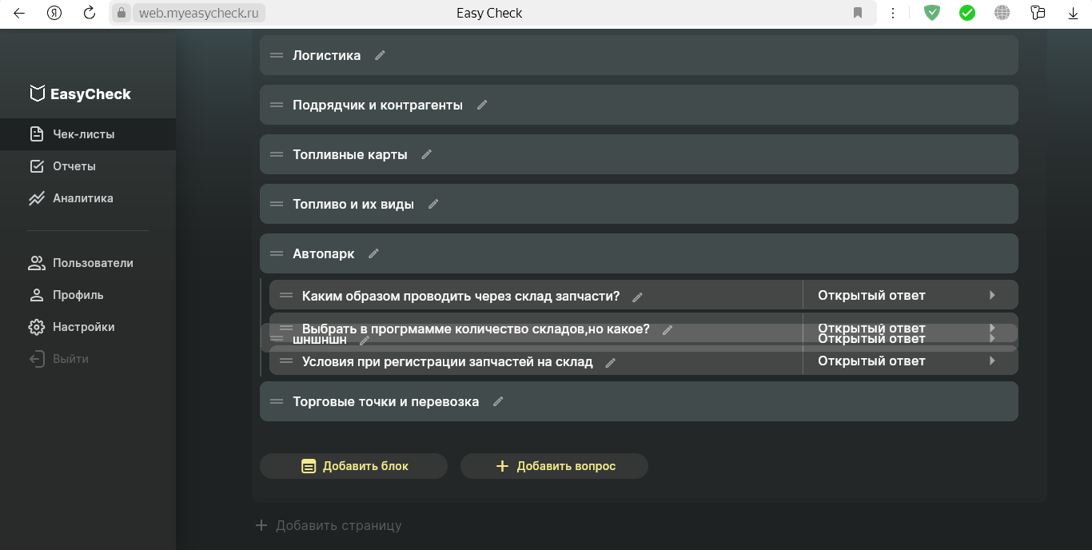

Скрин 2

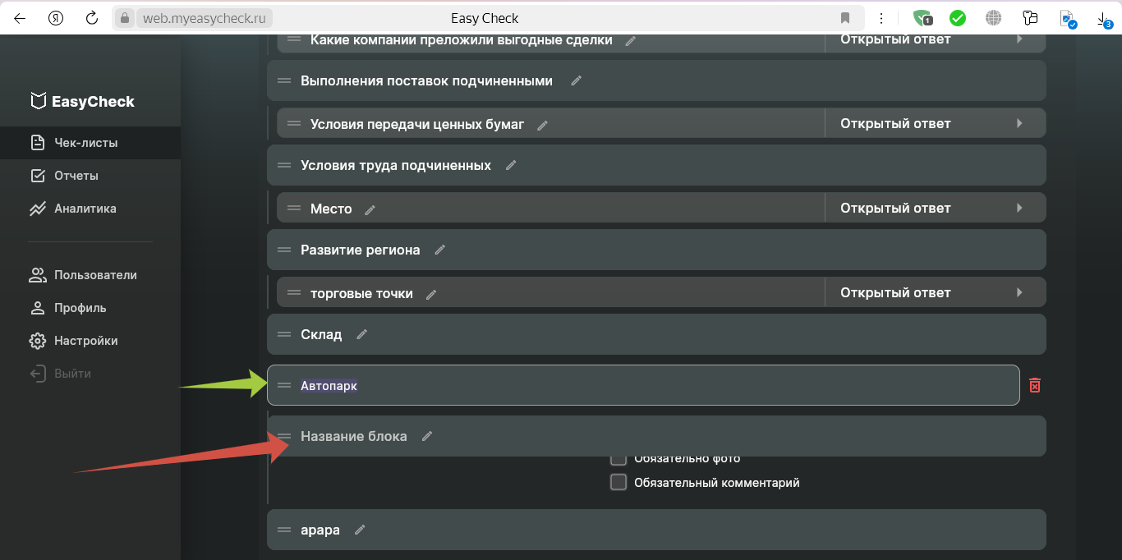

Скрин 3

Нижний блок зашел за границы редактирования блока указанного зеленой стрелкой

